スクリーニング
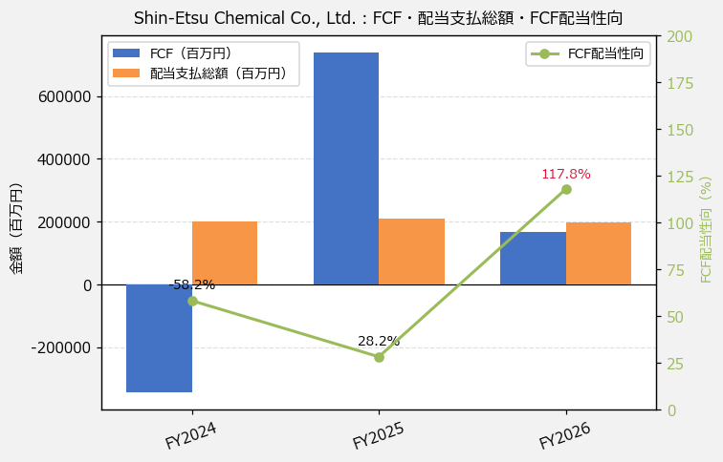
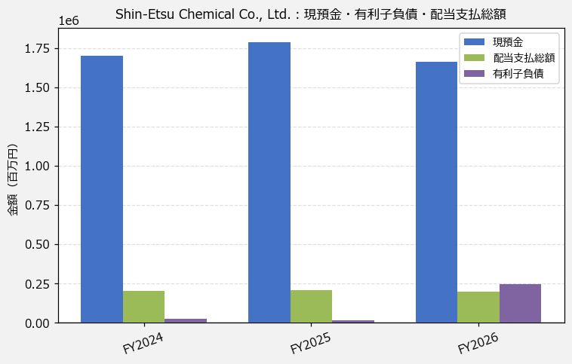
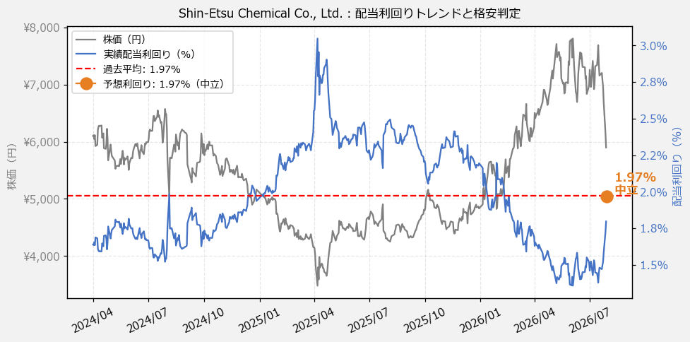
Shin-Etsu Chemical Co., Ltd.（4063） 財務スクリーニング 2026/07/28

現在株価（円） | ¥5,893
予想DPS（円） | ¥116
予想配当利回り | 1.97%

指標 | FY2024 | FY2025 | FY2026 | CAGR（3年）
EPS（円） | 279.69 | 287.16 | 255.13 | -4.5%
DPS実績（円） | 100.00 | 106.00 | 106.00 | +3.0%
EPS配当性向[%] | 35.8 | 36.9 | 41.5 | —
FCF（百万円） | -344,025.0 | 739,381.0 | 167,845.0 | —
FCF配当性向[%] | -58.2 | 28.2 | 117.8 | —
有利子負債（百万円） | 24,299.0 | 16,841.0 | 243,295.0 | +216.4%
現預金（百万円） | 1,698,999.0 | 1,788,438.0 | 1,660,060.0 | -1.2%
ネットキャッシュ（百万円） | 1,674,700.0 | 1,771,597.0 | 1,416,765.0 | -8.0%
グロス配当余裕[年] | 8.5 | 8.6 | 8.4 | —
ネット配当余裕[年] | 8.4 | 8.5 | 7.2 | —

【短信入力】
現預金（百万円） | 1,698,999.0 | 1,788,438.0 | 1,660,060.0
配当支払総額（百万円） | 200,079.0 | 208,808.0 | 197,681.0

